СВП
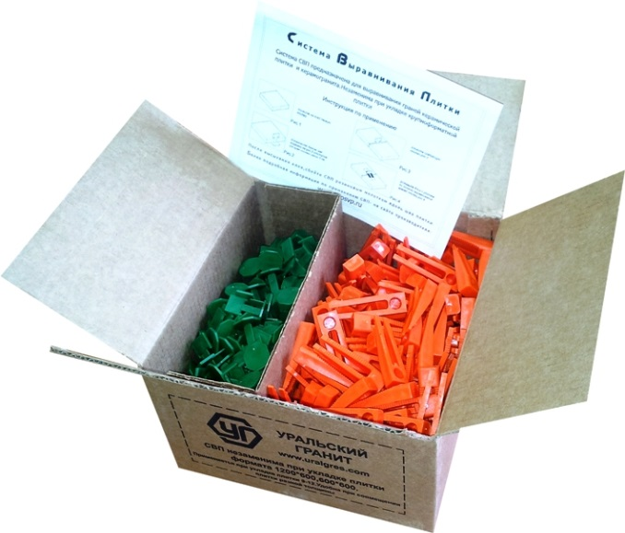
Прайс-лист на СВП (Система Выравнивания Плитки) «Уральский гранит»тм с 01.11.2019

СВП - Система Выравнивания Плитки (Оригинальные, производство г. Санкт-Петербург)
СВП позволяет избежать перепадов плитки в плоскости на стыках (швах) в процессе укладки, и предотвращает «проседание» плитки в процессе высыхания клеевого состава, за счет плотного прижатия между собой соседних плиток, значительно сокращается затрачиваемое время на укладку плитки. Особенно это актуально для крупноформатного керамогранита 1200х600, 1200х295 и 600х600. Предназначен для укладки плитки толщиной от 6 до 12 мм, в том числе при стыковке разнотолщинных плит. Преимуществом данной системы от аналогичных, представленных на рынке, является ее стоимость, простота использования и отсутствие обязательных вспомогательных дорогостоящих инструментов. В качестве силового доведения могут быть использованы обычные пассатижи. Более подробно об укладке плитки с помощью СВП читайте на корпоративном сайте: www.uralgres.com - Информация - Рекомендации СВП состоит из КЛИНА (оранжевый) и ЗАЖИМА (зеленый). КЛИН - деталь многоразового использования.

Наименование | Ед. изм. | Зажим, шт. | Клин, шт. | Розничная цена
СВП 250 комплектов | коробка | 250 | 250 | 1100
СВП 900 зажимов | коробка | 900 | - | 1400
*Указаны рекомендованные отпускные розничные цены за 1 коробку, в российских рублях (с НДС)
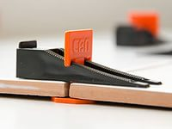
Количество элементов в коробке может отличаться в пределах ±2%

Максимальный расход СВП на 1 м2

Формат керамогранита, мм | Кол-во Зажимов СВП на 1 м2
1200х600 | 6 (7 с дополнительным Зажимом на стороне 1200)
1200х295 | 11 (14 с дополнительным Зажимом на стороне 1200)
600х600 | 11
600х300 | 22
300х300 | 44

Формула расчета расхода СВП на кв.м.: Средний расход = Количество точек СВП на две смежные стороны (для плитки 600х600, 600х300 4 точки; 1200х600 1200х295 4 или 5 точек) / деленное на площадь одной плитки. Примеры: 1. 600х600: 4 / 0,36 = 11,11 2.1200х600: 4 / 0,72 = 5,56. 3.1200х600 с дополнительной точкой СВП на стороне 1200: 5 / 0,72 = 7

Габариты коробки:

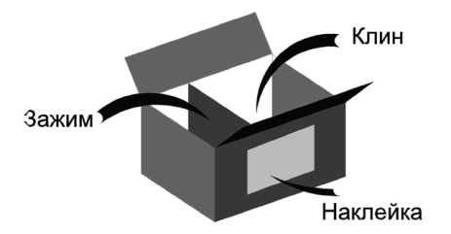
Длина, м | 0.23
Ширина, м | 0.23
Высота, м | 0.13
Обьем, м3 | 0.00687
Вес, кг | 1.6

Клей
Прайс-лист на плиточный клей «Уральская Формула» с 01.11.2019

ПЛИТОЧНЫЙ КЛЕЙ ДЛЯ КЕРАМОГРАНИТА «УРАЛЬСКАЯ ФОРМУЛА»
Отличительной особенностью плиточного клея «Уральская Формула» является удачное соотношение заявленных технических свойств клея, основным из которых является адгезия (плотность прилипания), пластичность к его невысокой стоимости. При выборе клея «Уральская Формула» необходимо уделить внимание его предназначению. Для укладки на пол, форматом до 600х600 рекомендуем клей УП-300-600 (зеленая упаковка). Для наклейки на стены и для укладки на пол крупных форматов (более 600х600) - потребуется клей с максимальной адгезией УСП-300-1200 (оранжевая упаковка). Также обращаем Ваше внимание, что плиточный клей «Уральская Формула» разработан с запасом прочности по адгезии.

Наименование |  |  | Ед. изм. | *Оптовая цена |  | **Розничная цена
УП-300-600 ПОЛЫ |  |  | мешок | 273 |  | 313
УСП-300-1200 СТЕНЫ + ПОЛЫ |  |  | мешок | 305 |  | 362
*Указаны оптовые цены за 1 мешок в УрФО, при продажах от 1 палеты, в российских рублях (с НДС)
**Указаны рекомендованые отпускные розничные цены за 1 мешок в УрФО, в российских рублях (с НДС)
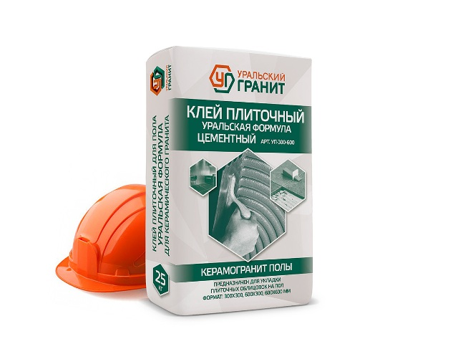
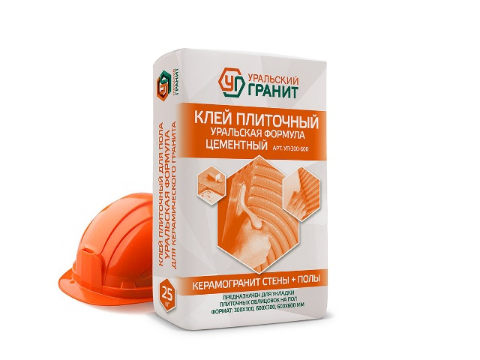

Сравнительная таблица по клеям
№ п/п | Контролируемые показатели | Требования к свойствам | Церезит |  |  |  |  |  | Уральская формула

 |  |  |  |  |  |  |  |  | Керамогранит Полы до 600х600 | Керамогранит Стены + Полы до 1200х600
 |  |  | СМ 9 | СМ 11 плюс | СМ 12 Керамогранит | СМ 117 Эластичный | СМ 16 Флекс | СМ 17 Супер флекс
1 | Наибольшая крупность зерен наполнителя | 0.63 мм, не более |  |  |  |  |  |  | 0.63 | 0.63
2 | Прочность на сжатие, 28 сут МПа |  |  |  |  |  |  |  | 75 | 88
3 | Адгезия | 0.5 МПа, не менее | 0.5 | 0.8 | 1.0 | 1.0 | 1.0 | 1.3 | 1,0-1,2 | 1,2-1,4
4 | Насыпная плотность, кг/м3 |  | 1450 | 1450 | 1450 | 1300 | 1200 | 1450 | 1450 | 1450
5 | Водоудержание | 95 %, не менее |  |  |  |  |  |  | 99 | 99
6 | Марка по морозостойкости | F 50 | 50 | 100 | 100 | 100 | 100 | 100 | 100 | 100
7 | Открытое время | 10 мин, не менее | 10 | 25 | 20 | 20 | 25 | 30 | 20 | 25
8 | Время коррекции |  | 10 | 20 | 30 | 15 | 25 | 30 | 25 | 30
9 | Время потребления, часов, не менее |  | 2 | 2 | 2 | 2 | 2 | 2 | 3 | 3
10 | Средняя розничная цена |  | 220 | 250 | 390 | 625 | 590 | 970 | 341 | 381
11 | Область применения |  | керамогранит размером до 300х300, на полах без подогрева, внутри зданий | керамогранит размером до 500х500, внутри зданий | керамических плит размером до 600х600, внутри зданий | керамогранит полы и стены, внутри и снаружи зданий, недеформируемое основание | керамогранит полы и стены, внутри и снаружи зданий, основание бетон | керамогранит полы и стены, внутри и снаружи зданий, деформируемое основание | керамогранит размером до 600х600, внутри и снаружи зданий | керамогранит полы и стены, внутри и снаружи зданий, недеформируемое основание
 | таблица составлена с использованием данных из открытых источников
 | цветом обозначены сопоставимые марки клея

Общий прайс UG

Прайс-лист на керамогранит ООО "ЗКС" «Уральский гранит» с 01.11.2019. Электронный каталог на www.uralgres.com


СВП - Система Выравнивания Плитки |  |  |  |  |  |  |  | Плиточный клей для керамогранита "Уральская Формула"
Наименование | Ед. изм. | Зажим, шт | Клин, шт | *Розничная цена |  |  |  | Наименование |  | Ед. изм. | *Оптовая цена | **Розничная цена
СВП 250 комплектов | коробка | 250 | 250 | 1100 |  |  |  | УП-300-600 ПОЛЫ |  | мешок | 273 | 313
СВП 900 зажимов | коробка | 900 | - | 1400 |  |  |  | УСП-300-1200 СТЕНЫ + ПОЛЫ |  | мешок | 305 | 362
*Указаны рекомендованные отпускные розничные цены за 1 коробку, в российских рублях (с НДС) |  |  |  |  |  |  |  | *Указаны оптовые цены за 1 мешок в УрФО, при продажах от 1 палеты, в российских рублях (с НДС)
 |  |  |  |  |  |  |  | **Указаны рекомендованые отпускные розничные цены за 1 мешок в УрФО, в российских рублях (с НДС)
Технический (профессиональный) керамогранит Окрашенный в массе (FULL BODY) «Стандарт», соль-перец | Standart salt-paper «Уральские Фасады», моноколор | Ural Fasades monocolour, Неректификат | Non Rectified | 300х300х8 |  |  |  | 300х300х12 «УСИЛЕННЫЙ» | Intensified
 | Матовый Matt | РЕЛЬЕФ RELIEF | СТУПЕНИ STAGE | АНТИСКОЛЬЗЯЩИЙ ANTI-SLIP | Матовый Matt | 3D АНТИСКОЛЬЗЯЩИЙ | ANTI-SLIP РИФЛЕНЫЙ | FLUTED КВАДРО | QUADRO
U117M (бежевый, соль-перец) | 472.00 | 576.00 | 576.00 | 523.00 | - | -
U123M (серый, соль-перец) | 498.00 | 576.00 | 576.00 | 549.00 | 639.00 | 705.00
U126M (серо-бежевый, соль-перец) | 489.00 | 576.00 | 576.00 | 530.00 | 631.00 | 696.00
U118M (коричневый, соль-перец) | 517.00 | 576.00 | 576.00 | 568.00 | 691.00 | 757.00 |  | Возможная скидка (300х300),% |  |  |  | 0
U119M (темно-серый, соль-перец) | 525.00 | 576.00 | 576.00 | 577.00 | 691.00 | 757.00 |  | Возможная скидка (600х600, 600х300),% |  |  |  | 0
U110M (коричнево-розовый, соль-перец) | 670.00 | 694.00 | 694.00 | - | - | - |  | Возможная скидка (1200х600, 1200х295),% |  |  |  | 0
U111M (черный, соль-перец) | 670.00 | 694.00 | 694.00 | - | - | - |  | Включен НДС, % |  |  |  | 18
U112M (розовый, соль-перец) | 670.00 | 694.00 | 694.00 | - | - | - |  | Ставка НДС, % |  |  |  | 20
U113M (зеленый, соль-перец) | 670.00 | 694.00 | 694.00 | - | - | -
U115M (желтый, соль-перец) | 670.00 | 694.00 | 694.00 | - | - | - |  | Корр. за транспорт +/-, руб./кв.м.
U116M (синий, соль-перец) | 801.00 | 833.00 | 833.00 | - | - | -
U100M (молочный, моноколор) | 489.00 | 576.00 | 576.00 | 530.00 | 614.00 | 680.00 |  | 300х300 (8 мм) |  |  |  | 0
UF002M (светло-серый, моноколор) | 658.00 | 764.00 | 764.00 | 703.00 | 741.00 | 808.00 |  | 300х300 (12 мм) |  |  |  | 0
UF003M (темно-серый, моноколор) | 658.00 | 764.00 | 764.00 | 703.00 | 767.00 | 834.00 |  | 600х600,600х300 (10 мм) |  |  |  | 0
UF004M асфальт (моноколор) | 658.00 | 764.00 | 764.00 | 703.00 | 741.00 | 808.00 |  | 1200х600,1200х295 (11 мм) |  |  |  | 0
*На заказ
Указаны отпускные цены за 1 м2, в российских рублях (с НДС) для городов: Москва, Волгоград, Воронеж, Казань, Уфа, Самара, Екатеринбург, Челябинск, Тюмень, Пермь, Курган
Санкт-Петербург, Краснодар, Новосибирск, Сургут +7 руб./м2. Кемерово, Красноярск +14 руб./м2. Республика Крым: 300х300х8 +40 руб./м2
Владивосток, Благовещенск: 300х300х8 +55 руб./м2, 300х300х12 +95 руб./м2. Хабаровск: 300х300х8,300х300х12 + 105 руб./м2
Применяемость: внутренняя и внешняя отделка. Полы, стены.
Технический (профессиональный) керамогранит Окрашенный в массе (FULL BODY) «Стандарт», соль-перец | Standart salt-paper «Уральские Фасады», моноколор | Ural Fasades monocolour, Ректификат | Rectified | РЕКТИФИКАТ / Rectified
 | 600х600х10 |  |  |  |  | 600х300х10 | 1200х600х11 |  |  | 1200х295х11
 | Матовый Matt | Полир./Лаппат. POLISHED / LAPPATO | РЕЛЬЕФ RELIEF | «АНТИСКОЛЬЗЯЩИЙ» ANTI-SLIP | "ЭЛЛИПС" ELLIPSE | Матовый Matt | Матовый Matt | РЕЛЬЕФ RELIEF | Полир./Лаппат. POLISHED / LAPPATO | Матовый Matt | РЕЛЬЕФ RELIEF | СТУПЕНИ STAGE
U117 (бежевый, соль-перец) | 618.00 | 752.00 | 658.00 | 671.00 | 697.00 | 649.00 | 793.00 | 873.00 | 936.00 | 832.00 | 912.00 | 999.00
U126 (серо-бежевый, соль-перец) | 618.00 | 752.00 | 658.00 | 671.00 | 697.00 | 649.00 | 793.00 | 873.00 | 936.00 | 832.00 | 912.00 | 999.00
U118 (коричневый, соль-перец) | 635.00 | 765.00 | 674.00 | 687.00 | 714.00 | 666.00 | 836.00 | 916.00 | 981.00 | 879.00 | 959.00 | 1055.00
U119 (темно-серый, соль-перец) | 635.00 | 765.00 | 674.00 | 687.00 | 714.00 | 666.00 | 836.00 | 916.00 | 981.00 | 879.00 | 959.00 | 1055.00
U100 (молочный, моноколор) | 613.00 | 773.00 | 653.00 | 666.00 | 692.00 | 644.00 | 832.00 | 912.00 | 1014.00 | 926.90 | 973.70 | 1050.00
UF001 (белый, моноколор) | 916.00 | 1112.00 | 956.00 | 969.00 | 995.00 | 962.00 | 1306.00 | 1385.00 | 1489.00 | 1371.00 | 1450.00 | 1645.00
UF002 (светло-серый, моноколор) | 722.00 | 882.00 | 761.00 | 774.00 | 801.00 | 757.00 | 1007.50 | 1058.20 | 1332.50 | 1158.30 | 1216.80 | 1161.00
UF003 (темно-серый, моноколор) | 753.00 | 922.00 | 793.00 | 806.00 | 832.00 | 791.00 | 994.50 | 1043.90 | 1189.50 | 1058.20 | 1111.50 | 1165.00
UF004 (асфальт, моноколор) | 739.00 | 908.00 | 778.00 | 792.00 | 818.00 | 775.00 | 1066.00 | 1146.00 | 1248.00 | 1121.00 | 1200.00 | 1345.00
UF005 (кофе с молоком, моноколор) | 730.00 | 870.00 | 769.00 | 783.00 | 809.00 | 766.00 | 955.00 | 1034.00 | 1130.00 | 1058.20 | 1111.50 | 1203.00
UF006 (шоколад, моноколор) | 873.00 | 1027.00 | 912.00 | 925.00 | 952.00 | 916.00 | 1177.00 | 1256.00 | 1427.00 | 1234.00 | 1313.00 | 1481.00
UF007 (зеленый, моноколор) | 806.00 | 952.00 | 845.00 | 858.00 | 886.00 | 845.00 | 1085.00 | 1164.00 | 1268.00 | 1139.00 | 1219.00 | 1367.00
UF008 (голубой, моноколор) | 1065.00 | 1248.00 | 1108.00 | 1118.00 | 1148.00 | 1118.00 | 1532.00 | 1611.00 | 1644.00 | 1515.00 | 1594.00 | 1818.00
UF009 (розовый, моноколор) | 793.00 | 972.00 | 832.00 | 845.00 | 873.00 | 832.00 | 1098.00 | 1177.00 | 1302.00 | 1164.00 | 1243.00 | 1398.00
UF010 (светло-молочный, моноколор) | 708.00 | 845.00 | 747.00 | 760.00 | 787.00 | 743.00 | 991.00 | 1070.00 | 1224.00 | 1040.00 | 1120.00 | 1247.00
UF011 (желтый, моноколор) | 792.00 | 947.00 | 831.00 | 844.00 | 871.00 | 831.00 | 1057.00 | 1137.00 | 1302.00 | 1111.00 | 1190.00 | 1333.00
UF012 (синий, моноколор) | 1865.00 | 2083.00 | 1911.00 | 2151.00 | 1960.00 | 1960.00 | 2539.00 | 2628.00 | 2812.00 | 2668.00 | 2756.00 | 3201.00
UF013 (черный, моноколор) | 888.00 | 1083.00 | 927.00 | 942.00 | 968.00 | 933.00 | 1161.00 | 1241.00 | 1411.00 | 1282.00 | 1362.00 | 1537.00
UF014 (терракотовый, моноколор) | 1003.00 | 1165.00 | 1043.00 | 1056.00 | 1082.00 | 1053.00 | 1308.00 | 1388.00 | 1501.00 | 1373.00 | 1453.00 | 1649.00
UF015 (горчичный, моноколор) | 923.00 | 1099.00 | 964.00 | 977.00 | 1003.00 | 970.00 | 1282.00 | 1362.00 | 1473.00 | 1346.00 | 1425.00 | 1614.00
UF016 (оранжево-персиковый, моноколор) | 1095.00 | 1268.00 | 1134.00 | 1147.00 | 1174.00 | 1148.00 | 1585.00 | 1664.00 | 1776.00 | 1664.00 | 1744.00 | 1997.00
UF017 (оранжевый, моноколор) | 2379.00 | 2569.00 | 2418.00 | 2433.00 | 2459.00 | 2499.00 | 2901.00 | 2980.00 | 3127.00 | 3046.00 | 3126.00 | 3655.00
UF018 (красный, моноколор) | 3305.00 | 3444.00 | 3344.00 | 3358.00 | 3384.00 | 3470.00 | 4188.00 | 4267.00 | 4415.00 | 4397.00 | 4476.00 | 5276.00
UF019 (насыщенно-черный, моноколор) | 1048.00 | 1207.00 | 1087.00 | 1102.00 | 1128.00 | 1102.00 | 1585.00 | 1664.00 | 1776.00 | 1664.00 | 1744.00 | 1997.00
UF022 (фисташковый, моноколор) | 792.00 | 936.00 | 831.00 | 844.00 | 871.00 | 831.00 | 1189.00 | 1268.00 | 1380.00 | 1247.00 | 1326.00 | 1498.00
UF023 (насыщенно-красный, моноколор) | 5022.00 | 5246.00 | 5061.00 | 5076.00 | 5102.00 | 5273.00 | 6081.00 | 6160.00 | 6308.00 | 6385.00 | 6464.00 | 7663.00
UF024 (небесный, моноколор) | 1441.00 | 1615.00 | 1480.00 | 1494.00 | 1520.00 | 1512.00 | 1884.00 | 1963.00 | 2071.00 | 2017.00 | 2096.00 | 2421.00
UF025 (насыщенно-синий, моноколор) | 3832.00 | 4237.00 | 3889.00 | 3884.00 | 3946.00 | 4023.00 | 4666.00 | 4782.00 | 5169.00 | 4900.00 | 5016.00 | 5880.00
UF026 (насыщенно-оранжевый, моноколор) | 3825.00 | 4011.00 | 3864.00 | 3877.00 | 3904.00 | 4016.00 | 4463.00 | 4543.00 | 4691.00 | 4687.00 | 4766.00 | 5624.00
UF027 (кофейный, моноколор) | 970.00 | 1109.00 | 1009.00 | 1024.00 | 1050.00 | 1020.00 | 1256.00 | 1336.00 | 1454.00 | 1349.00 | 1428.00 | 1618.00
UF028 (ниагара, моноколор) | 873.00 | 1018.00 | 912.00 | 925.00 | 952.00 | 916.00 | 1189.00 | 1268.00 | 1412.00 | 1273.00 | 1352.00 | 1527.00
UF029 (мурена, моноколор) | 1247.00 | 1393.00 | 1287.00 | 1300.00 | 1326.00 | 1310.00 | 1573.00 | 1653.00 | 1817.00 | 1735.00 | 1814.00 | 2061.00
UF030 (светло-сиреневый, моноколор) | 957.00 | 1111.00 | 999.00 | 1009.00 | 1040.00 | 1004.00 | 1237.00 | 1316.00 | 1428.00 | 1300.00 | 1380.00 | 1559.00
UF031 (сиреневый, моноколор) | 1141.00 | 1299.00 | 1183.00 | 1194.00 | 1226.00 | 1198.00 | 1320.00 | 1399.00 | 1453.00 | 1558.00 | 1637.00 | 1870.00
UF032 (светло-кирпичный, моноколор) | 1091.00 | 1247.00 | 1131.00 | 1144.00 | 1170.00 | 1146.00 | 1453.00 | 1532.00 | 1635.00 | 1525.00 | 1605.00 | 1831.00
UF033 (кирпичный, моноколор) | 1164.00 | 1303.00 | 1204.00 | 1217.00 | 1243.00 | 1222.00 | 1554.00 | 1633.00 | 1737.00 | 1632.00 | 1711.00 | 1960.00
UF034 (слоновая кость, моноколор) | 753.00 | 897.00 | 793.00 | 806.00 | 832.00 | 791.00 | 1018.00 | 1098.00 | 1269.00 | 1068.00 | 1147.00 | 1281.00
UF035 (светло-желтый, моноколор) | 840.00 | 986.00 | 881.00 | 894.00 | 920.00 | 883.00 | 1098.00 | 1177.00 | 1401.00 | 1209.00 | 1289.00 | 1451.00
UF036 (кварц, моноколор) | 788.00 | 947.00 | 827.00 | 840.00 | 868.00 | 827.00 | 1117.00 | 1196.00 | 1308.00 | 1120.00 | 1199.00 | 1343.00
UF037 (хаки, моноколор) | 1189.00 | 1333.00 | 1228.00 | 1241.00 | 1268.00 | 1247.00 | 1585.00 | 1664.00 | 1767.00 | 1664.00 | 1744.00 | 1997.00
UF038 (сапфир, моноколор) | 2906.00 | 3221.00 | 2951.00 | 2958.00 | 2998.00 | 3050.00 | 3461.00 | 3553.00 | 3833.00 | 3633.00 | 3726.00 | 4358.00
UF039 (океан, моноколор) | 5550.00 | 6100.00 | 5609.00 | 5602.00 | 5668.00 | 5827.00 | 7058.00 | 7176.00 | 7752.00 | 7410.00 | 7530.00 | 8892.00
 |  |  |  |  |  | *На заказ
Указаны отпускные цены за 1 м2, в российских рублях (с НДС). Республика Крым: +50 руб./м2. Владивосток, Благовещенск: 600х600, 600х300 +65 руб./м2; 1200х600, 1200х295 +75 руб./м2 Хабаровск: 600х600, 600х300, 1200х600, 1200х295 +105 руб./м2
О наличии продукции и планах производства необходимо уточнять в отделе сбыта ООО "ЗКС", указывая формат / цвет (артикул) / вид поверхности
Применяемость: внутренняя и внешняя отделка. Полы, фасады, стены.
РЕКТИФИКАТ имеет точные номинальные размеры, с допусками, согласно технических карактеристик по ТУ

